Calculo Alero
Latitud (grados) | 42 |  |  | Día a partir del cual no quieres que entre el sol por tu ventana | 2013-04-24 | 1900-08-17
 |  |  |  | Nº de día en el año | 114 | 230

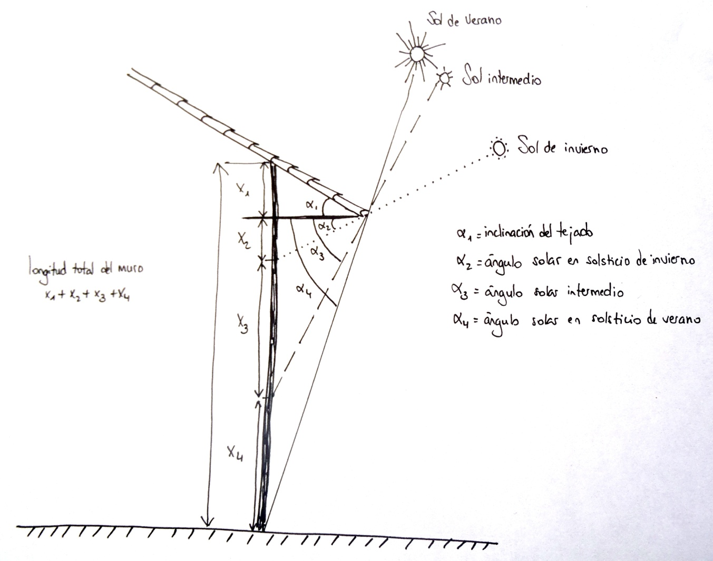

 | GRADO | Hem. Norte | Hem. Sur | LONGITUD HORIZONTAL ALERO |  | 0.898
Angulo sol de maxima sombra | 71.44 | 2013-06-21 | 2013-12-21 | LONGITUD INCLINADA DEL ALERO |  | 0.955
Angulo sol de minima sombra | 24.56 | 2013-12-21 | 2013-06-21 | ALTURAS | X1 | 0.327
Angulo sol de sombra media (del día a partir del cual no quieres que entre luz directa por la ventana) | 60.61 | 2013-04-24 | 1900-08-17 |  | X2 | 0.410
Inclinación del tejado | 20 |  |  |  | X3 | 1.184
Altura total del muro (metros) | 3 |  |  |  | X4 | 1.080
 |  |  |  | ALTURA TOTAL |  | 3.000

 |  |  |  | X1+X2 | Zona siempre en sombra | 0.737
 |  | Zona adecuada para poner una ventana (en casa de una sola planta) |  | X3 | Zona con luz directa desde invierno hasta día sol intermedio | 1.184
 |  |  |  | X4 | Zona con luz directa desde día sol intermedio hasta sol de verano | 1.080

